점검Sheet
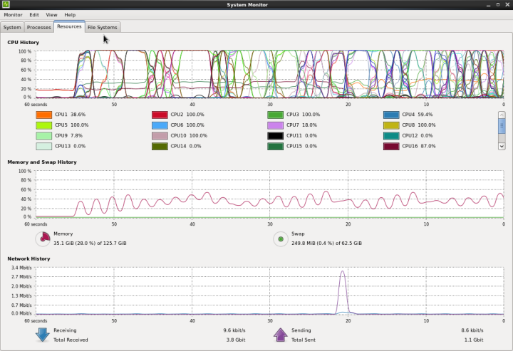
부하테스트 계획서

 |  |  | 점검자 | 강병구 | 승인자 | (인) | 팀장 | (인)

 |  |  | 담당 | (주)넷아스기술 테크니컬센터 차장

구분 | 점검 사항 |  | 주기 | 점검방법 |  | 점검일정 | 비고
품명 | SERVER |  | N/A
모델명 | Greyguard |  | N/A
일정 | 2017.01.25 ~ 01.26 |  | N/A
점검항목 | H/W 상태 | CPU : Intel(R) Xeon(R) CPU E5-2690 v4 @ 2.60GHz 15 core | once | 육안 확인 |  | 2018.01.25
 |  | MEM : 128GB | once | 육안 확인 |  | 2018.01.25
 |  | DISK : HDD SSD 128GB | once | 육안 확인 |  | 2018.01.25
 |  | NIC : 1G * 2ea, 10G * 4ea | once | 육안 확인 |  | 2018.01.25
 |  | Mainboard : TBD | once | 육안 확인 |  | 2018.01.25
 | OS 설치 | Redhat Enterprise Linux 6.8 설치 정상 확인 | once | 부팅 확인 |  | 2018.01.25
테스트 항목 | H/W | CPU 부하테스트 | 1Day | 육안 확인 |  | 2018.01.26 | 테스트 현황 첨부
 |  | MEM 부하테스트 | 1Day | 육안 확인 |  | 2018.01.26 | 테스트 현황 첨부
 |  | Network 부하테스트 | 1Day | 육안 확인 |  | 2018.01.26 | 테스트 현황 첨부
 | Tool | Linux Stress 성능 부하 프로그램 | 1 Days | Linux Stress 성능 부하 후 '정상 확인 |  | 2018.01.26

◎ Keep in Mind
- 위의 프로세스는 반드시 준수하여야 합니다.

1. 서버정보

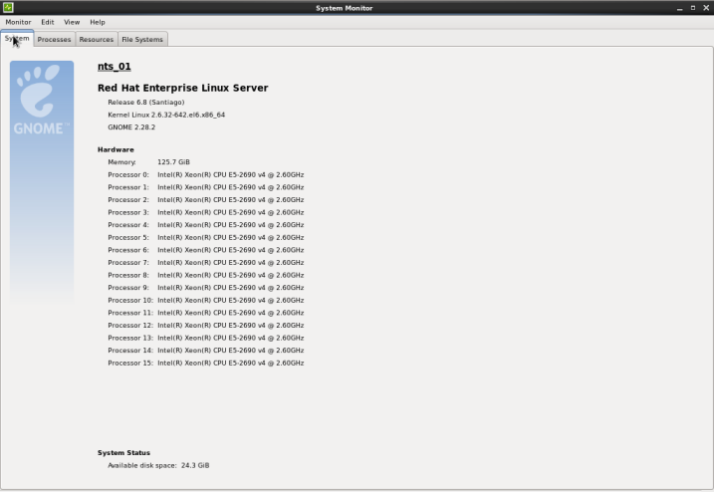

2. AS-IS

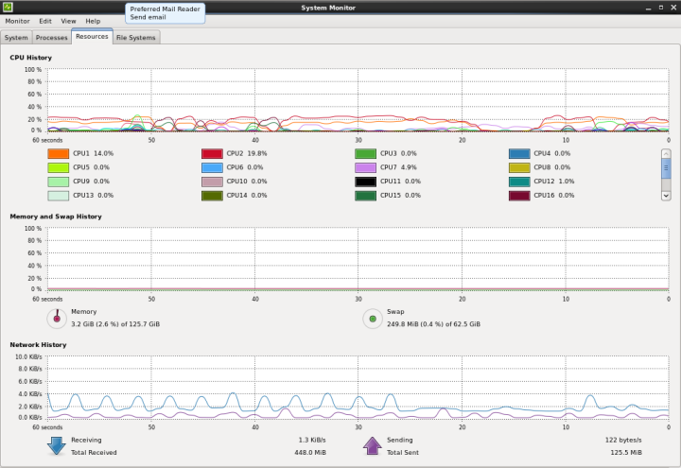

3. TO-BE

